상품제안서
이어플러그 33dB 소음방지귀마개 20개입 | 상품코드: S30040

 |  |  |  |  |  |  | 02-713-8555 | www.synergygift.co.kr
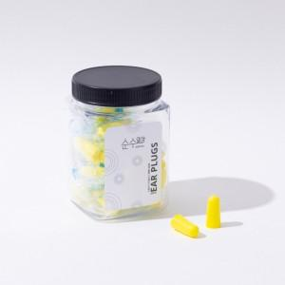

【상세/제작정보】

【인쇄/포장옵션】 | / 포장불가능

【공급단가】 | 수량 | 100~ | 300~ | 500~ | 1,000~ | 3,000~
*VAT별도 | 단가 | 8,830원 | 8,500원 | 8,180원 | 7,850원 | 7,650원

【상품 URL】 | https://www.synergygift.co.kr:443/src/goods_detail.php?gdno=30040

